PM REPORT (새양식)
 |  |  |  |  |  |  |  |  |  |  |  |  |  |  |  | 작성 |  |  | 검토 |  |  | 승인
 |  |  | M.A.T Co.,LTd
 |  |  | Micro Advanced Technology |  |  |  |  |  |  |  |  |  |  |  |  | 양윤철

작업 보고서

 |  |  |  |  |  |  |  |  |  |  |  |  |  |  |  | 점검일 |  |  | 2023-12-12
 |  |  |  |  |  |  |  |  |  |  |  |  |  |  |  | 점검 시간 |  |  | 9:30:00 |  | ~ | 15:30:00 |  | 6:00:00
업 체 명 |  | 온세미컨덕터 |  |  |  |  |  | MODEL |  |  | 1701HW |  |  |  |  | SET-UP 일 |  |  | 2022-07-20
고객 담당자 |  | 윤상우 주임님 |  |  |  |  |  | SERIAL NO |  |  | M006868 |  |  |  |  | 이전 작업일 |  |  | 2023-11-30
MAT 작업자 |  | 김진태 이사, 박주혁 부장, 정동교, 양윤철 |  |  |  |  |  | 공정명 |  |  | H2 |  |  |  |  | 경과일 |  |  | 12

1. 작업명 |  |  |  |  |  |  |  |  |  |  |  |  |  |  | 5. 사진
Prewet Cleaning 및 Scrubber 내부 점검 (Prewet 개선 관련 연구소 참관) |  |  |  |  |  |  |  |  |  |  |  |  |  |  | 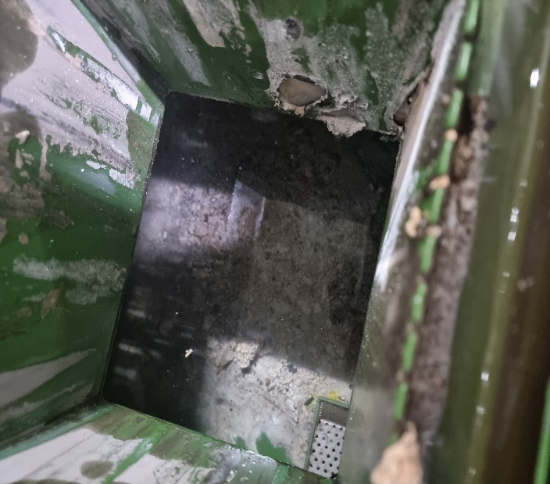 |  |  |  |  | 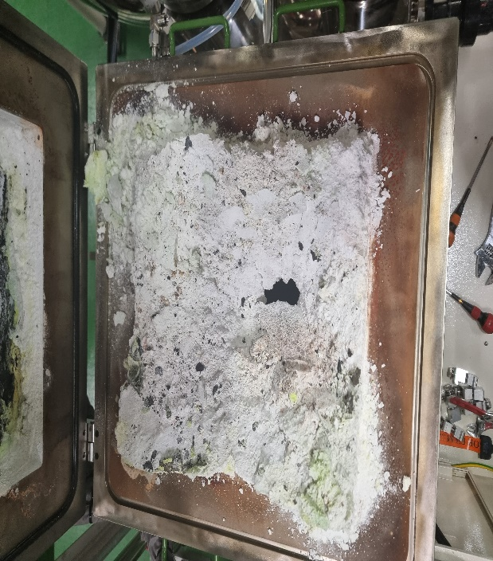
2. 증상
Inlet Pressure 상승
3. 원인
Middle Flange 막힘 및 Prewet In단 막힘으로 인한 Inlet Pressure 상승

M.A.T Co., Ltd.
3. 조치내용
< Prewet 내부 Cleaning > - Prewet 내부막힘으로 인한 Inlet Pressure 상승 → Purge N2 유입 시 Inlet Pressure 저하 - Prewet 분리 후 내부 Cleaning 진행 - In단 Powder 고착 확인 - Cleaning 진행 후 내부 막힘 해결 < Scrubber 내부 점검 및 Cleaning > - 이전 Prewet Cleaning 작업 진행 후 얼마 지나지않아 (약 10일) Inlet Pressure 상승 발생으로 Scrubber Burn Chamber Open하여 내부 점검 진행 - Middle Flange 중앙 Powder로 인하여 약 90% 막힘 확인 및 Cleaning 진행 - 해당설비 Nuflare 설비 전환 이전에 Vent用 장비로 약 15개월 사용 하였으며, 100% SiH4 Vent하여 Middle Flange에 적체된 것으로 보임 - Prewet 적체 Powder와 Middle Flange 적체 Powder는 개별건 임 |  |  |  |  |  |  |  |  |  |  |  |  |  |  | 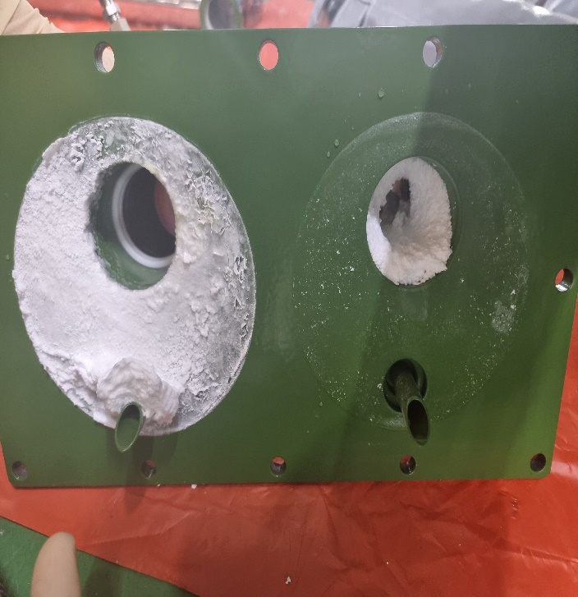

4. CHECK VALUE
Pressure | Exh. P mmH2O |  | Inlet. P #1 mmH2O |  | Inlet. P #2 mmH2O |  | Inlet. P #3 mmH2O |  | Inlet. P #4 mmH2O |  | Cab. P mmH2O |  | Cir. P #1 Kpa |  | Cir. P #2 Kpa |  | B/A. P #1 Kpa |  | B/A. P #2 Kpa |  | Steam W. P Kpa |  | Fog W. P Kpa
 | 전 | 후 | 전 | 후 | 전 | 후 | 전 | 후 | 전 | 후 | 전 | 후 | 전 | 후 | 전 | 후 | 전 | 후 | 전 | 후 | 전 | 후 | 전 | 후
 |  | -100 |  | -106 |  |  |  |  |  |  |  | -17 |  | 131 |  |  |  | 34 |  | 42
Temp | Heater. T #1 |  | Heater. T #2 |  | Heater. T #3 |  | Heater. T #4 |  | Chamber. T |  | Cartridge Top. T |  | Cartridge Bottom. T |  | Reactor. T |  | Wet. T |  | Cabinet. T |  | Exhaust. T
 | 전 | 후 | 전 | 후 | 전 | 후 | 전 | 후 | 전 | 후 | 전 | 후 | 전 | 후 | 전 | 후 | 전 | 후 | 전 | 후 | 전 | 후 | 전 | 후
 |  | 750 |  |  |  |  |  |  |  | 548 |  |  |  |  |  |  |  | 26 |  |  |  | 25
Air
N2
Air
N2
Air
N2
Air
N2
Air
N2
Air
N2
Air
N2
Air
N2
Air
N2
Air
N2
Air
N2
Air
N2
유량 | Heater SLM |  | Sleeve SLM |  | Burnning #1 SLM |  | Burnning #2 SLM |  | Burnning #2 SLM |  | Burnning #4 SLM |  | In Purge SLM |  | In P. Purge #1 SLM |  | In P. Purge #2 SLM |  | In P. Purge #3 SLM |  | In P. Purge #4 SLM |  | Steam SLM
 | 전 | 후 | 전 | 후 | 전 | 후 | 전 | 후 | 전 | 후 | 전 | 후 | 전 | 후
 |  |  |  | 80 |  | 440 |  | 440 |  |  |  |  |  | 200
Air
N2
Air
N2
Air
N2
Air
N2
Air
N2
Air
N2
Air
N2
Air
N2
Air
N2
 | Fog #1 SLM |  | Fog #2 SLM |  | Fog #3 SLM |  | Fog #4 SLM |  | Supply Water LPM |  | PCW LPM |  | Steam Water LPM |  | Torch SLM |  | Torch Flange SLM |  | Torch 전압 A |  | Torch 전압 v
 | 전 | 후 | 전 | 후 | 전 | 후 | 전 | 후 | 전 | 후 | 전 | 후 | 전 | 후 | 전 | 후 | 전 | 후 | 전 | 후 | 전 | 후
 |  | 30 |  | 30 |  | 30 |  | 30 |  | 23

* Part 사용 이력
Part 명 |  |  | 규격 |  |  | Code |  |  | 수 량 | 유/무 | 업체 재고 | Part 명 |  |  |  | 규격 |  |  | Code |  |  | 수량 | 유/무 | 업체 재고

 |  |  |  |  |  |  |  |  |  |  |  | 출장비 |  |  |  |  |  |  |  | 인원수 |  |  | 유/무상
 |  |  |  |  |  |  |  |  |  |  |  |  |  |  |  |  |  |  |  | 4 |  |  | 무상

PM REPORT (새양식) (2)
 |  |  |  |  |  |  |  |  |  |  |  |  |  |  |  | 작성 |  | 검토 |  | 승인
 |  |  | M.A.T Co.,LTd
 |  |  | Micro Advanced Technology

작업 보고서

 |  |  |  |  |  |  |  |  |  |  |  |  |  |  |  | 점검일
 |  |  |  |  |  |  |  |  |  |  |  |  |  |  |  | 시간 |  | 시 분 ~ 시 분

업 체 명 |  |  |  |  |  |  |  |  | MODEL |  |  |  |  |  |  |  | SET-UP 일
고객 담당자 |  |  |  |  |  |  |  |  | SERIAL NO |  |  |  |  |  |  |  | 이전 작업일
MAT 작업자 |  |  |  |  |  |  |  |  | 공정명 |  |  |  |  |  |  |  | 경과일

1. 작업명 ( PM, TROUBLE, 점검, 기타) |  |  |  |  |  |  |  |  |  |  |  |  |  |  | 5. 사진

2. 증상,원인

M.A.T Co., Ltd.
3. 조치내용
 |  |  |  |  |  |  |  |  |  |  |  | POWDER / 부식 COATING CHECK
 |  |  |  |  |  |  |  |  |  |  |  | Plasma 설비 |  |  | 그 외 설비
 |  |  |  |  |  |  |  |  |  |  |  | Inner : % 부식 : |  |  | Heat Chamber : % 부식: Power 색/경도 :

 |  |  |  |  |  |  |  |  |  |  |  | Reactor : % 부식 : Coating : |  |  | Middle Flange : % 부식: Coating :

 |  |  |  |  |  |  |  |  |  |  |  | Wet Tank : % 부식 : Coating : |  |  | Wet Chamber : % 부식: Coating :

 |  |  |  |  |  |  |  |  |  |  |  | Exhaust : % 부식 : Coating : |  |  | Exhaust : % 부식: Coating :

4. CHECK VALUE |  |  |  |  |  |  |  |  |  |  |  |  |  |  |  |  | 6. 비고 (특이점, 위험요소, 개선사항)
Pressure | Inlet#1 mmH2O |  | Inlet#2 mmH2O |  | Inlet#3 mmH2O |  | Inlet#4 mmH2O |  | Exh. P mmH2O |  | Cab. P mmH2O |  | Cir. P Kpa |  | B/A. P Kpa
 | 전 | 후 | 전 | 후 | 전 | 후 | 전 | 후 | 전 | 후 | 전 | 후 | 전 | 후 | 전 | 후

Temp | Temp #1 |  | Temp #2 |  | Temp #3 |  | Temp #4 |  | Reactor. T |  | Wet. T |  | Cab. T |  | Exh. T
 | 전 | 후 | 전 | 후 | 전 | 후 | 전 | 후 | 전 | 후 | 전 | 후 | 전 | 후 | 전 | 후

Utility | Burning SLM |  | S/A SLM |  | N2 SLM |  | C/W SLM |  | Torch 전압 v |  | Torch 전압 A |  | Torch N2 SLM
 | 전 | 후 | 전 | 후 | 전 | 후 | 전 | 후 | 전 | 후 | 전 | 후 | 전 | 후

* Part 사용 이력
Part 명 |  |  | 규격 |  |  | Code |  |  | 수 량 | 유/무 | 업체 재고 | Part 명 |  |  |  | 규격 |  | Code |  | 수량 | 유/무 | 업체 재고

 |  |  |  |  |  |  |  |  |  |  |  | 출장비 |  |  |  |  |  |  | 인원수 |  | 유/무상

* 기 타 :

